상품제안서
네이쳐 야외 나들이 습기방지 휴대용 피크닉 매트 200*150 | 상품코드: F28772

 |  |  |  |  |  |  | 02-412-0044 | www.easy1.co.kr
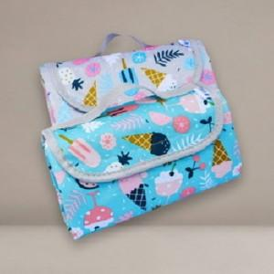

【상세/제작정보】 | 스티커 제작및 부착 비용 별도 문의.

【인쇄/포장옵션】 | 실크 / 포장불가능

【공급단가】 | 수량 | 130~ | 390~ | 650~ | 1,000~ | 3,000~
*VAT별도 | 단가 | 10,200원 | 10,030원 | 9,770원 | 9,600원 | 9,350원

【상품 URL】 | http://www.easy1.co.kr/src/goods_detail.php?gdno=28772

